상품제안서
마그네틱 노트형 고급 다이어리 세트 | 상품코드: F29477

 |  |  |  |  |  |  | 02-412-0044 | www.easy1.co.kr
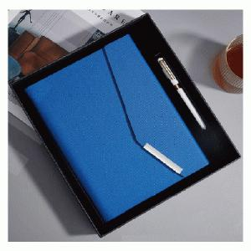

【상세/제작정보】 | 인쇄 문의. 선물포장 별도 문의.

【인쇄/포장옵션】 | / 포장불가능

【공급단가】 | 수량 | 60~ | 120~ | 1,000~ | 2,000~ | 5,006~
*VAT별도 | 단가 | 11,880원 | 11,680원 | 11,180원 | 10,890원 | 11,380원

【상품 URL】 | https://dev.easy1.co.kr:443/src/goods_detail.php?gdno=29477

